Resumen
CAMPAÑA DE LUBRICACIÓN TRUJILLO — ACEITE, TAPÓN/ARANDELA DE CÁRTER Y FILTROS
Datos 02/01/2026 al 22/08/2026 · Solo Pineda Trujillo · Base: detalle_factura_ot

Atenciones de mantenimiento | Ingreso total generado | Repuestos de campaña únicos | Meses de data disponible
568 | S/ 649,266.92 | 60 | 7.6

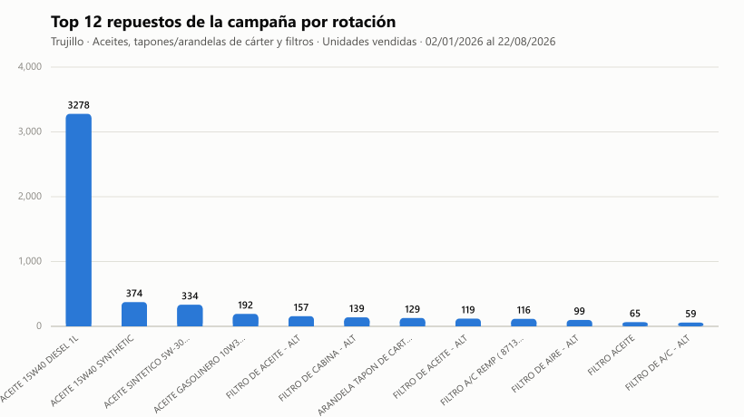

Alcance de esta campaña:
- A pedido, esta campaña se enfoca SOLO en 3 familias de repuesto: ACEITE (todo tipo), TAPÓN / ARANDELA TAPÓN DE CÁRTER (todo tipo de tapón), y FILTROS (todo tipo).
- Cubre SOLO la sede Trujillo. Lima queda fuera.
- "Rotación" (hoja 2) se calculó con el HISTORIAL DE VENTAS de Trujillo, no con un conteo físico de almacén.
- La hoja "Stock real (Trujillo)" trae el stock físico actual de estos mismos 3 tipos de repuesto, tomado del reporte de almacén (RepMaterialesxLocal).
- "Atenciones posibles" (hoja 4) es una PROYECCIÓN según ritmo histórico, no un límite de stock.
- "Costo por servicio" (hoja 5) es el precio de venta promedio al cliente (con IGV); el costo interno de repuestos está en la hoja de stock, columna "Costo repos.".

Marca y modelo
SEGMENTACIÓN POR MARCA Y MODELO — TRUJILLO
Atenciones de mantenimiento · 02/01/2026 al 22/08/2026

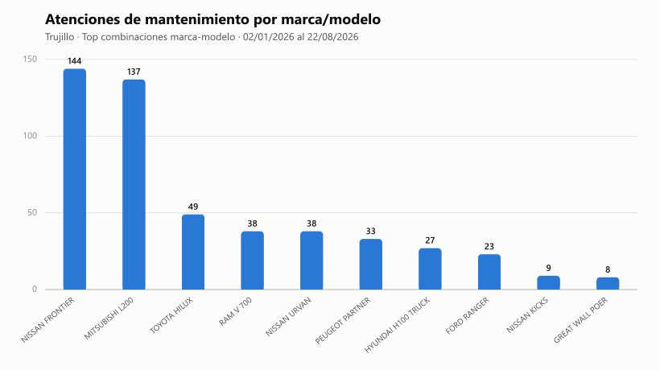
Marca | Modelo | Atenciones | Ingreso total | Ticket promedio
NISSAN | FRONTIER | 144 | S/ 145,830.77 | S/ 1,012.71
MITSUBISHI | L200 | 137 | S/ 167,777.28 | S/ 1,224.65
TOYOTA | HILUX | 49 | S/ 61,568.85 | S/ 1,256.51
RAM | V 700 | 38 | S/ 35,579.36 | S/ 936.30
NISSAN | URVAN | 38 | S/ 56,042.12 | S/ 1,474.79
PEUGEOT | PARTNER | 33 | S/ 37,268.36 | S/ 1,129.34
HYUNDAI | H100 TRUCK | 27 | S/ 22,640.58 | S/ 838.54
FORD | RANGER | 23 | S/ 20,689.36 | S/ 899.54
NISSAN | KICKS | 9 | S/ 6,158.73 | S/ 684.30
GREAT WALL | POER | 8 | S/ 8,284.42 | S/ 1,035.55
HYUNDAI | NEW TUCSON | 7 | S/ 8,780.81 | S/ 1,254.40
MAXUS | T60 | 7 | S/ 11,555.34 | S/ 1,650.76
NISSAN | VERSA | 6 | S/ 6,606.46 | S/ 1,101.08
CHEVROLET | N400 | 5 | S/ 8,014.89 | S/ 1,602.98
CHEVROLET | ONIX | 5 | S/ 3,555.16 | S/ 711.03
KIA | SPORTAGE | 5 | S/ 3,880.07 | S/ 776.01
SUBARU | CROSSTREK | 4 | S/ 2,421.95 | S/ 605.49
TOYOTA | COROLLA | 4 | S/ 2,029.02 | S/ 507.26
HYUNDAI | ACCENT | 4 | S/ 2,787.48 | S/ 696.87
NISSAN | X-TRAIL | 3 | S/ 2,433.79 | S/ 811.26
KIA | SOLUTO | 3 | S/ 1,668.00 | S/ 556.00
KIA | SELTOS | 3 | S/ 1,906.46 | S/ 635.49
RENAULT | DUSTER | 3 | S/ 1,944.02 | S/ 648.01
TOYOTA | ETIOS | 3 | S/ 1,931.26 | S/ 643.75

